Test Case 1 - WSL Kompabilitet
Test Case Template

Test Case Navn |  | WSL Kompabilitets test med Ubuntu
Test Type |  | Kompabilitets test
Formål |  | Bevise cross platform kompabilitet med WSL. WSLs formål er at vise hvordan en applikation ville starte i et andet operativ system |  |  |  | Trin 1 + 2
Forudsætning |  | WSL med Ubuntu er installeret

Trin | Beskrivelse | Metode | Input | Forventet Resultat | Resultat
1 | Åbn programmet i Visual Studio |  |  | Applikationen åbner | Success
2 | Vælg start metode WSL |  |  |  | Success
3 | Kør programmet med WSL |  |  | Applikationen starter I Ubuntu | Success
4
5
6 |  |  |  |  |  | Trin 3
7
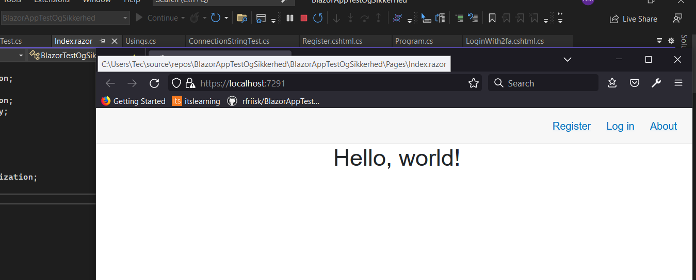
8
9
10

